Hoja1

 |  |  |  |  |  |  |  |  |  |  |  |  | COMPACTOS |  |  |  |  |  |  |  |  | Pol. Ind, La Beniata, C/Filà Navarros, 10 - 03801 Alcoy (Alicante)
 |  |  |  |  |  |  |  |  |  |  |  |  |  |  |  |  |  |  |  |  |  | Tlf.: 965272301 - Móvil Roberto 628335499 - Móvil Jose 652677855
 |  |  |  |  |  |  |  |  |  |  | HOJA DE PEDIDO |  |  |  | PRESUPUESTO |  |  |  |  |  |  | pedidos@novapersi.es - presupuetos@novapersi.es - info@novapersi.es
 |  |  |  |  |  |  |  |  |  |  |  |  |  |  |  |  |  |  |  |  |  | www.novapersi.com

OBSERVACIONES: ………………………………………………………………………………………… |  |  |  |  |  |  |  |  |  |  |  |  |  |  | CLIENTE: |  |  |  |  |  |  |  |  | CIF: |  |  |  |  |  | TLF.:
……………………………………………………………………………………………………………………… |  |  |  |  |  |  |  |  |  |  |  |  |  |  | REFERENCIA: |  |  |  |  |  |  |  |  | FECHA: |  |  |  |  |  | HORA:
………………………………………………………………………………………………………………………. |  |  |  |  |  |  |  |  |  |  |  |  |  |  | DIRECCIÓN: |  |  |  |  |  |  |  |  | Nº: |  |  | POBLACION:
FECHA ENTREGA: |  |  |  |  |  |  |  |  |  |  |  |  |  |  | A rellenar por nova |  |  |  |  | RUTA: |  |  |  | Nº PEDIDO:

MODELO |  |  |  | UDS | TAMAÑO |  |  |  |  |  | CAJÓN |  |  | GUÍAS |  | PERSIANA |  |  |  | ACCIONAMIENTO |  |  |  |  |  |  |  |  |  |  | MOSQUITERA
PVC |  |  | ALUM |  | ALTO | V | T | ANCHO | V | T | ALTURA | COLOR | ANG | TIPO | COLOR | MODELO |  |  | COLOR | MODELO |  |  |  | MOTOR |  | MANDO | POSICIÓN
REC | TD | RTX |  |  |  |  |  |  |  |  |  |  |  |  |  | EXT | AUT | ALU |  | EMP | ABA | TOR | COLOR | PUL | VR | Nº CANAL | IZQDA. |  | DRCHA. |  | COLOR | CABEZ.
 |  |  |  |  |  |  |  |  |  |  |  |  |  |  |  |  |  |  |  |  |  |  |  |  |  | 1/6/16 | FRO | BAJ | FRO | BAJ |  | 3.5 | 4.5

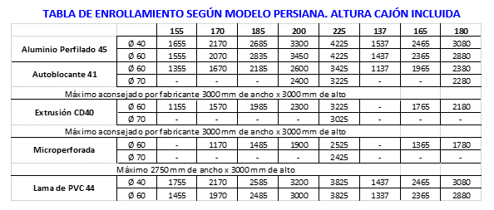
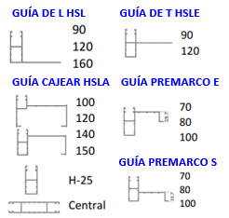

 |  |  |  |  |  |  |  |  |  |  |  |  |  |  |  |  |  |  |  |  |  |  |  |  | DIBUJOS/CUERPOS

